Титульная страница


Структура


Входящие данные
 | 

 |  | цветовые обозначения:
 |  |  | редактируемая ячейка
 |  |  | автоматическое заполнение

Параметр | Ед.изм. | Значение
Выберите Ваш франчайзинговый пакет |  | Инвестор
Площадь помещений | кв.м. | 80 | * Рекомендуемая площадь от 80 кв.м.
Цена за квадратный метр | руб. | 800 | * Укажите стоимость аренды квадратного метра в рассматриваемом Вами помещении.
Сумма кредита | руб. | 0 | * При необходимости.
Ставка по кредиту | % | 18

Этапы запуска Проекта
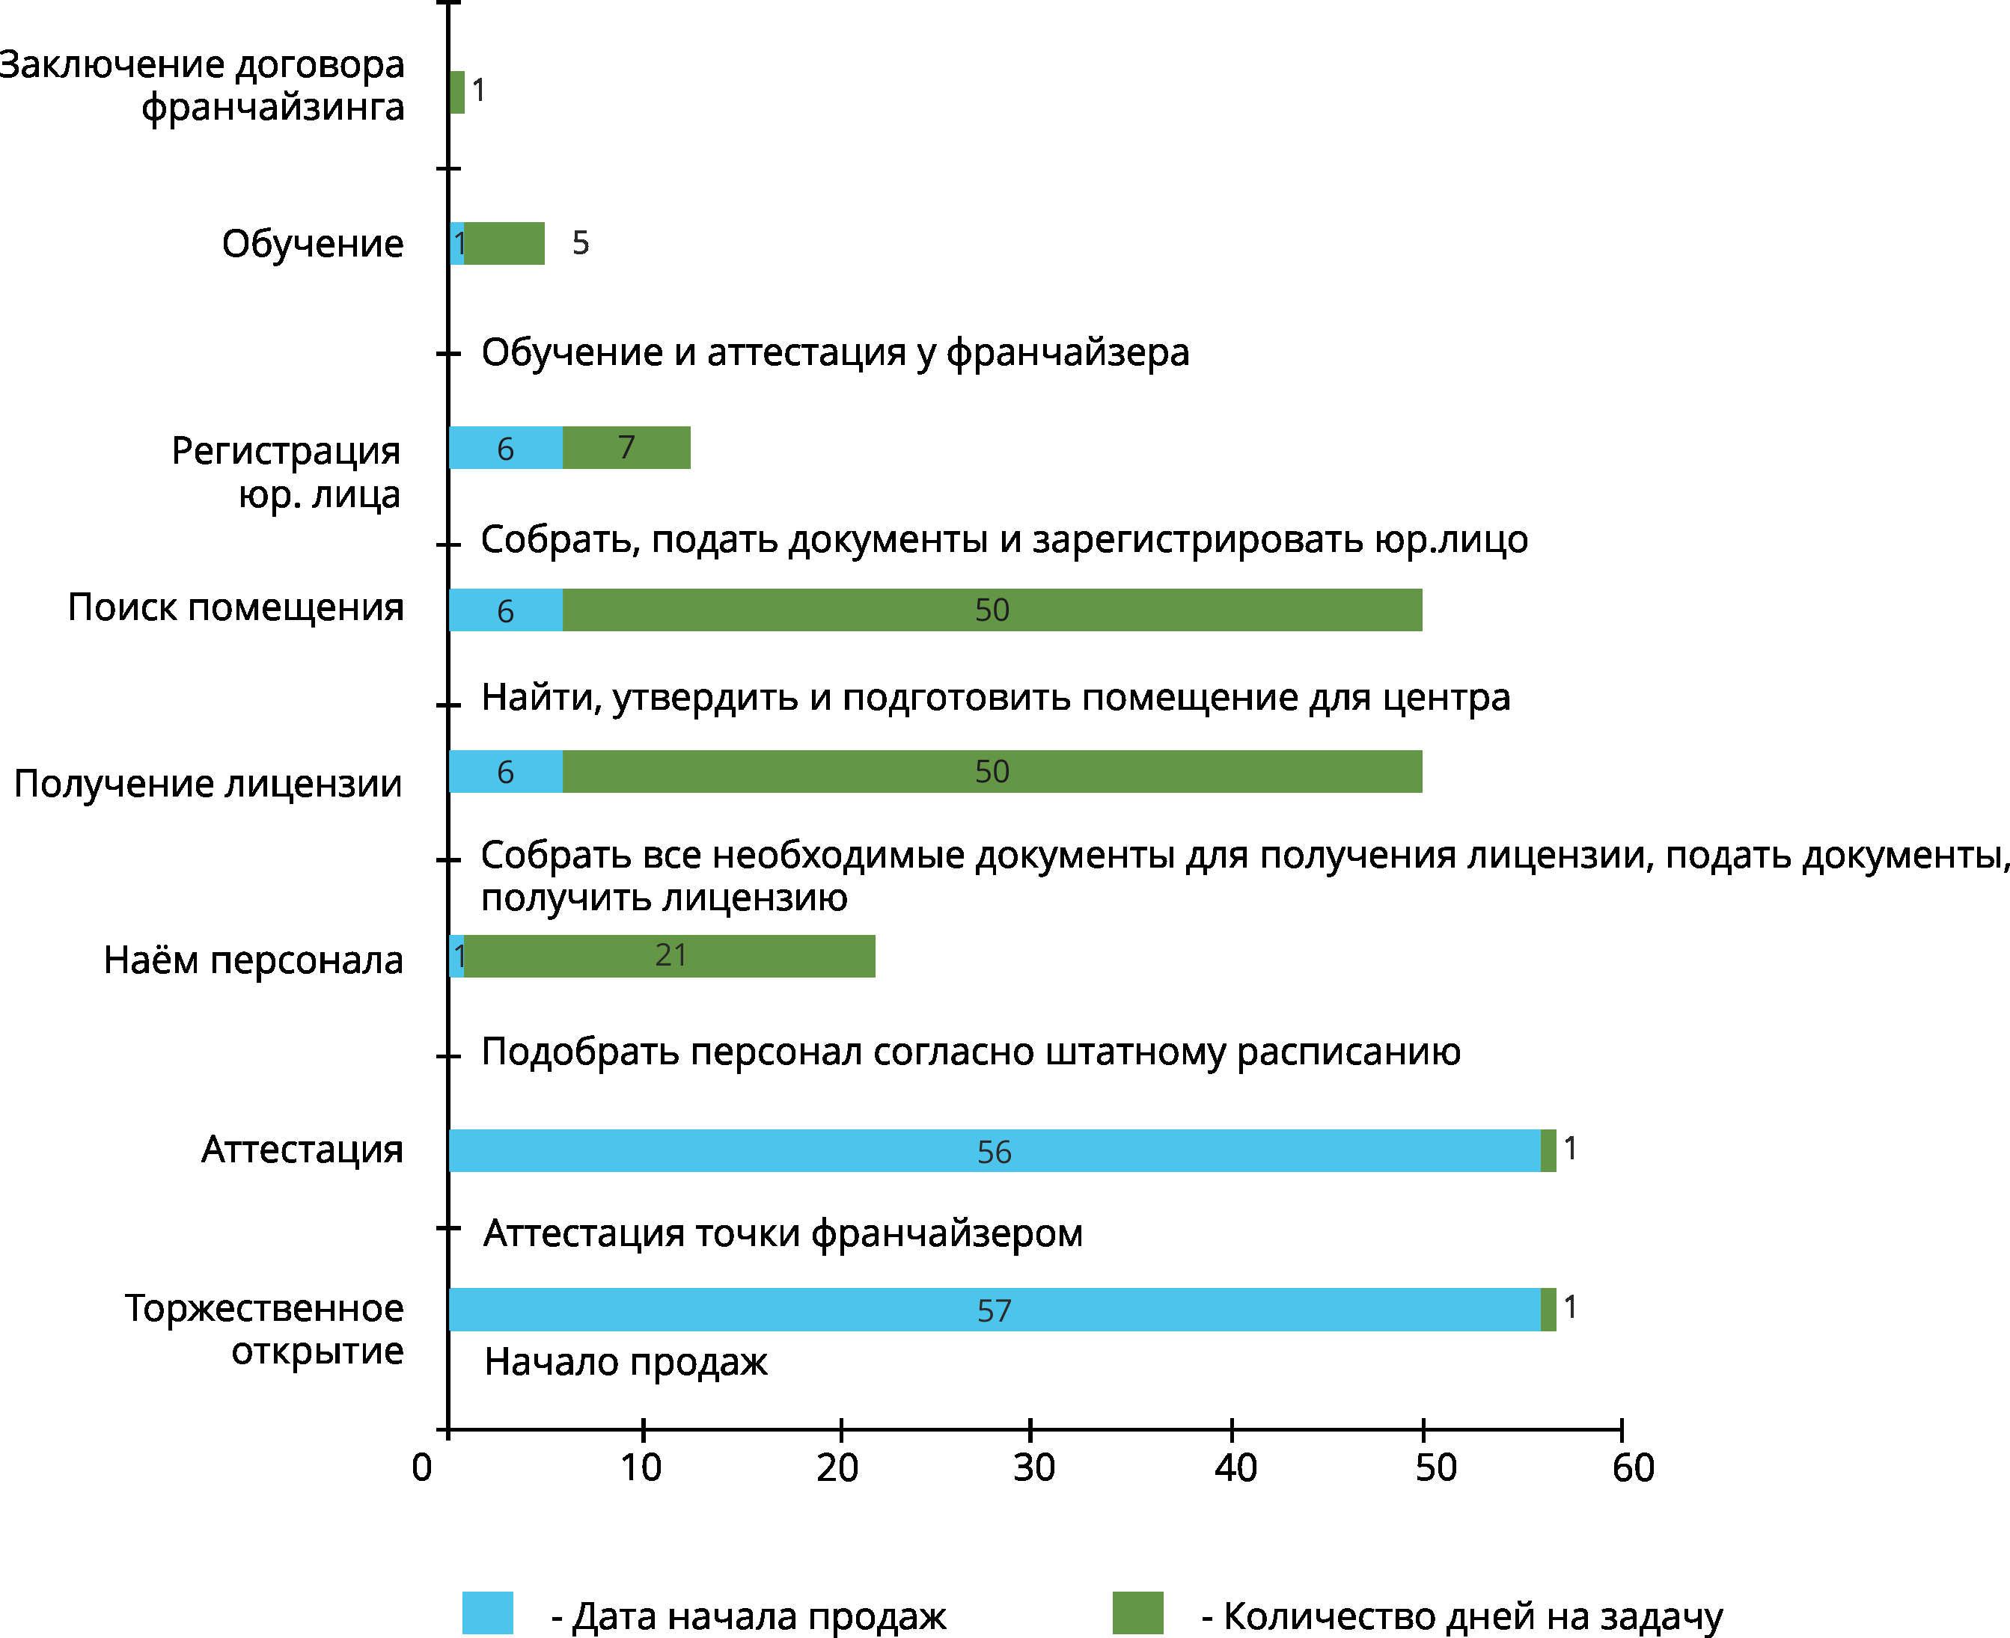

Продажи

 |  |  |  |  | цветовые обозначения:
 |  |  |  |  |  | редактируемая ячейка
 |  |  |  |  |  | автоматическое заполнение

В финансовой модели реализована возможность прогнозирования различных темпов вывода бизнеса на плановые показатели. Вы можете выставить свои показатели и оценить степень рискованности проекта.

ВОРОНКА ПРОДАЖ
Этап | Наименование этапа |  |  |  |  | Конверсия
1 | Появилась потребность |  |  |  | 1000
2 | Узнали о компании через рекламу |  |  |  | 150 | 15.0%
3 | Обратились в клинику, воспользовались услугами |  |  |  | 90 | 60.0%
4 | Повторное обращение в клинику |  |  |  | 70 | 77.8%
5 | Порекомендовали другу |  |  |  | 40 | 57.1%
ПРОДАЖИ, рублей
Месяц |  | Январь | Февраль | Март | Апрель | Май | Июнь | Июль | Август | Сентябрь | Октябрь | Ноябрь | Декабрь | Январь | Февраль | Март | Апрель | Май | Июнь | Июль | Август | Сентябрь | Октябрь | Ноябрь | Декабрь | Январь | Февраль | Март | Апрель | Май | Июнь | Июль | Август | Сентябрь | Октябрь | Ноябрь | Декабрь
Сезонность |  | 20% | 25% | 30% | 35% | 40% | 50% | 60% | 70% | 80% | 85% | 90% | 95% | 100% | 100% | 100% | 100% | 100% | 100% | 100% | 100% | 100% | 100% | 100% | 100% | 100% | 100% | 100% | 100% | 100% | 100% | 100% | 100% | 100% | 100% | 100% | 100%
Прием врача
Средний чек на услугу | 3,000
Количество оказанных услуг в месяц | 180 | 36 | 45 | 54 | 63 | 72 | 90 | 108 | 126 | 144 | 153 | 162 | 171 | 180 | 180 | 180 | 180 | 180 | 180 | 180 | 180 | 180 | 180 | 180 | 180 | 180 | 180 | 180 | 180 | 180 | 180 | 180 | 180 | 180 | 180 | 180 | 180
Выручка по данной позиции |  | 108,000 | 135,000 | 162,000 | 189,000 | 216,000 | 270,000 | 324,000 | 378,000 | 432,000 | 459,000 | 486,000 | 513,000 | 540,000 | 540,000 | 540,000 | 540,000 | 540,000 | 540,000 | 540,000 | 540,000 | 540,000 | 540,000 | 540,000 | 540,000 | 540,000 | 540,000 | 540,000 | 540,000 | 540,000 | 540,000 | 540,000 | 540,000 | 540,000 | 540,000 | 540,000 | 540,000
Массаж
Средний чек на услугу | 1,800
Количество оказанных услуг в месяц | 180 | 36 | 45 | 54 | 63 | 72 | 90 | 108 | 126 | 144 | 153 | 162 | 171 | 180 | 180 | 180 | 180 | 180 | 180 | 180 | 180 | 180 | 180 | 180 | 180 | 180 | 180 | 180 | 180 | 180 | 180 | 180 | 180 | 180 | 180 | 180 | 180
Выручка по данной позиции |  | 64,800 | 81,000 | 97,200 | 113,400 | 129,600 | 162,000 | 194,400 | 226,800 | 259,200 | 275,400 | 291,600 | 307,800 | 324,000 | 324,000 | 324,000 | 324,000 | 324,000 | 324,000 | 324,000 | 324,000 | 324,000 | 324,000 | 324,000 | 324,000 | 324,000 | 324,000 | 324,000 | 324,000 | 324,000 | 324,000 | 324,000 | 324,000 | 324,000 | 324,000 | 324,000 | 324,000
Индивидуаьная лечебная физкультура
Средний чек на услугу | 1,800
Количество оказанных услуг в месяц | 180 | 36 | 45 | 54 | 63 | 72 | 90 | 108 | 126 | 144 | 153 | 162 | 171 | 180 | 180 | 180 | 180 | 180 | 180 | 180 | 180 | 180 | 180 | 180 | 180 | 180 | 180 | 180 | 180 | 180 | 180 | 180 | 180 | 180 | 180 | 180 | 180
Выручка по данной позиции |  | 64,800 | 81,000 | 97,200 | 113,400 | 129,600 | 162,000 | 194,400 | 226,800 | 259,200 | 275,400 | 291,600 | 307,800 | 324,000 | 324,000 | 324,000 | 324,000 | 324,000 | 324,000 | 324,000 | 324,000 | 324,000 | 324,000 | 324,000 | 324,000 | 324,000 | 324,000 | 324,000 | 324,000 | 324,000 | 324,000 | 324,000 | 324,000 | 324,000 | 324,000 | 324,000 | 324,000
Общая выручка | 1,188,000 | 237,600 | 297,000 | 356,400 | 415,800 | 475,200 | 594,000 | 712,800 | 831,600 | 950,400 | 1,009,800 | 1,069,200 | 1,128,600 | 1,188,000 | 1,188,000 | 1,188,000 | 1,188,000 | 1,188,000 | 1,188,000 | 1,188,000 | 1,188,000 | 1,188,000 | 1,188,000 | 1,188,000 | 1,188,000 | 1,188,000 | 1,188,000 | 1,188,000 | 1,188,000 | 1,188,000 | 1,188,000 | 1,188,000 | 1,188,000 | 1,188,000 | 1,188,000 | 1,188,000 | 1,188,000

Прибыль_окупаемость

 | цветовые обозначения:
 |  | редактируемая ячейка
 |  | автоматическое заполнение

ПОЛУЧЕНИЕ ПРИБЫЛИ, рублей
 | Всего | Январь | Февраль | Март | Апрель | Май | Июнь | Июль | Август | Сентябрь | Октябрь | Ноябрь | Декабрь | Январь | Февраль | Март | Апрель | Май | Июнь | Июль | Август | Сентябрь | Октябрь | Ноябрь | Декабрь | Январь | Февраль | Март | Апрель | Май | Июнь | Июль | Август | Сентябрь | Октябрь | Ноябрь | Декабрь
Выручка | 36,590,400 | 237,600 | 297,000 | 356,400 | 415,800 | 475,200 | 594,000 | 712,800 | 831,600 | 950,400 | 1,009,800 | 1,069,200 | 1,128,600 | 1,188,000 | 1,188,000 | 1,188,000 | 1,188,000 | 1,188,000 | 1,188,000 | 1,188,000 | 1,188,000 | 1,188,000 | 1,188,000 | 1,188,000 | 1,188,000 | 1,188,000 | 1,188,000 | 1,188,000 | 1,188,000 | 1,188,000 | 1,188,000 | 1,188,000 | 1,188,000 | 1,188,000 | 1,188,000 | 1,188,000 | 1,188,000
Затраты, в том числе: | 24,030,288 | 336,872 | 362,090 | 387,308 | 412,526 | 437,744 | 488,180 | 538,616 | 589,052 | 639,488 | 664,706 | 689,924 | 715,142 | 740,360 | 740,360 | 740,360 | 740,360 | 740,360 | 740,360 | 740,360 | 740,360 | 740,360 | 740,360 | 740,360 | 740,360 | 740,360 | 740,360 | 740,360 | 740,360 | 740,360 | 740,360 | 740,360 | 740,360 | 740,360 | 740,360 | 740,360 | 740,360
Затраты на аренду помещений | 2,304,000 | 64,000 | 64,000 | 64,000 | 64,000 | 64,000 | 64,000 | 64,000 | 64,000 | 64,000 | 64,000 | 64,000 | 64,000 | 64,000 | 64,000 | 64,000 | 64,000 | 64,000 | 64,000 | 64,000 | 64,000 | 64,000 | 64,000 | 64,000 | 64,000 | 64,000 | 64,000 | 64,000 | 64,000 | 64,000 | 64,000 | 64,000 | 64,000 | 64,000 | 64,000 | 64,000 | 64,000
Затраты на ФОТ | 17,544,960 | 211,240 | 232,300 | 253,360 | 274,420 | 295,480 | 337,600 | 379,720 | 421,840 | 463,960 | 485,020 | 506,080 | 527,140 | 548,200 | 548,200 | 548,200 | 548,200 | 548,200 | 548,200 | 548,200 | 548,200 | 548,200 | 548,200 | 548,200 | 548,200 | 548,200 | 548,200 | 548,200 | 548,200 | 548,200 | 548,200 | 548,200 | 548,200 | 548,200 | 548,200 | 548,200 | 548,200
Затраты на налогообложение | 2,195,424 | 14,256 | 17,820 | 21,384 | 24,948 | 28,512 | 35,640 | 42,768 | 49,896 | 57,024 | 60,588 | 64,152 | 67,716 | 71,280 | 71,280 | 71,280 | 71,280 | 71,280 | 71,280 | 71,280 | 71,280 | 71,280 | 71,280 | 71,280 | 71,280 | 71,280 | 71,280 | 71,280 | 71,280 | 71,280 | 71,280 | 71,280 | 71,280 | 71,280 | 71,280 | 71,280 | 71,280
Ежемесячные выплаты по кредиту | 0 | - | - | - | - | - | - | - | - | - | - | - | - | - | - | - | - | - | - | - | - | - | - | - | - | - | - | - | - | - | - | - | - | - | - | - | -
Роялти | 1,440,000 | 40,000 | 40,000 | 40,000 | 40,000 | 40,000 | 40,000 | 40,000 | 40,000 | 40,000 | 40,000 | 40,000 | 40,000 | 40,000 | 40,000 | 40,000 | 40,000 | 40,000 | 40,000 | 40,000 | 40,000 | 40,000 | 40,000 | 40,000 | 40,000 | 40,000 | 40,000 | 40,000 | 40,000 | 40,000 | 40,000 | 40,000 | 40,000 | 40,000 | 40,000 | 40,000 | 40,000
Затраты на рекламу | 180,000 | 5,000 | 5,000 | 5,000 | 5,000 | 5,000 | 5,000 | 5,000 | 5,000 | 5,000 | 5,000 | 5,000 | 5,000 | 5,000 | 5,000 | 5,000 | 5,000 | 5,000 | 5,000 | 5,000 | 5,000 | 5,000 | 5,000 | 5,000 | 5,000 | 5,000 | 5,000 | 5,000 | 5,000 | 5,000 | 5,000 | 5,000 | 5,000 | 5,000 | 5,000 | 5,000 | 5,000
Прочие хозяйственные расходы | 365,904 | 2,376 | 2,970 | 3,564 | 4,158 | 4,752 | 5,940 | 7,128 | 8,316 | 9,504 | 10,098 | 10,692 | 11,286 | 11,880 | 11,880 | 11,880 | 11,880 | 11,880 | 11,880 | 11,880 | 11,880 | 11,880 | 11,880 | 11,880 | 11,880 | 11,880 | 11,880 | 11,880 | 11,880 | 11,880 | 11,880 | 11,880 | 11,880 | 11,880 | 11,880 | 11,880 | 11,880
Инвестзатраты | 2,548,000 | 2,548,000
Чистая прибыль | 12,560,112 | -99,272 | -65,090 | -30,908 | 3,274 | 37,456 | 105,820 | 174,184 | 242,548 | 310,912 | 345,094 | 379,276 | 413,458 | 447,640 | 447,640 | 447,640 | 447,640 | 447,640 | 447,640 | 447,640 | 447,640 | 447,640 | 447,640 | 447,640 | 447,640 | 447,640 | 447,640 | 447,640 | 447,640 | 447,640 | 447,640 | 447,640 | 447,640 | 447,640 | 447,640 | 447,640 | 447,640
Чистая прибыль нарастающим итогом |  | -99,272 | -164,362 | -195,270 | -191,996 | -154,540 | -48,720 | 125,464 | 368,012 | 678,924 | 1,024,018 | 1,403,294 | 1,816,752 | 2,264,392 | 2,712,032 | 3,159,672 | 3,607,312 | 4,054,952 | 4,502,592 | 4,950,232 | 5,397,872 | 5,845,512 | 6,293,152 | 6,740,792 | 7,188,432 | 7,636,072 | 8,083,712 | 8,531,352 | 8,978,992 | 9,426,632 | 9,874,272 | 10,321,912 | 10,769,552 | 11,217,192 | 11,664,832 | 12,112,472 | 12,560,112
Денежный поток |  | -2,647,272 | -2,712,362 | -2,743,270 | -2,739,996 | -2,702,540 | -2,596,720 | -2,422,536 | -2,179,988 | -1,869,076 | -1,523,982 | -1,144,706 | -731,248 | -283,608 | 164,032 | 611,672 | 1,059,312 | 1,506,952 | 1,954,592 | 2,402,232 | 2,849,872 | 3,297,512 | 3,745,152 | 4,192,792 | 4,640,432 | 5,088,072 | 5,535,712 | 5,983,352 | 6,430,992 | 6,878,632 | 7,326,272 | 7,773,912 | 8,221,552 | 8,669,192 | 9,116,832 | 9,564,472 | 10,012,112
Окупаемость (в месяцах) |  |  |  |  |  |  |  |  |  |  |  |  |  |  | 14
На графике представлена динамика показателя "Ежемесячная прибыль" за 36 месяцев реализации проекта. Данный показатель подвержен влиянию сезонных факторов и наглядно отображает величину прибыли в каждый конкретный месяц.
Динамика прибыли по проекту
РЕЗУЛЬТАТ
Средняя чистая ежемесячная прибыль |  |  | 348,892
Период окупаемости (Pay-Back Period, PB), месяц |  |  | 14
Ставка дисконтирования, % |  |  | 11.92
Дисконтированный срок окупаемости (Discounted Pay-Back Period, DPB), месяц |  |  | 15
Чистая текущая стоимость проекта (Net Present Value, NPV), рублей |  |  | 7,600,207
Индекс прибыльности (Profitability Index, PI) |  |  | 2.98
Внутренняя норма рентабельности (Internal Rate of Return, IRR), % |  |  | 8.28%

На графике представлена динамика показателя "Денежный поток по проекту". Данный показатель отражает финансовый результат предпринимательской деятельности на каждый конкретный период нарастающим итогом.
Денежный поток по проекту

Гибкость
Гибкость - это принцип определения зависимости величины потребительского спроса от рыночных механизмов, таких как цена, кредитная ставка, а также от количественных показателей уровня жизни. То есть, как изменится выручка и окупаемость проекта при изменении уровня расходов или среднего чека по проекту. Гибкость отражает насколько сильно прибыль по проекту зависит от изменения этих показателей.

Изменение цены продукта
 | Выручка | Затраты | NPV
73% | 27076896 | 17782413.12 | 5624152.9343
76% | 27808704 | 18263018.88 | 5776157.0677
79% | 28906416 | 18983927.52 | 5988962.8544
82% | 29821176 | 19584684.72 | 6140966.9877
85% | 30552984 | 20065290.48 | 6232169.4677
88% | 31101840 | 20425744.8 | 6262570.2944
91% | 31467744 | 20666047.68 | 6232169.4677
94% | 31650696 | 20786199.12 | 6140966.9877
97% | 31650696 | 20786199.12 | 5988962.8544
100% | 31467744 | 20666047.68 | 5776157.0677
103% | 31101840 | 20425744.8 | 5502549.6276
106% | 30552984 | 20065290.48 | 5168140.5342
109% | 29821176 | 19584684.72 | 4772929.7875
112% | 28906416 | 18983927.52 | 4316917.3874
115% | 27808704 | 18263018.88 | 3800103.334
118% | 26528040 | 17421958.8 | 3222487.6272
121% | 25064424 | 16460747.28 | 2584070.2671
124% | 23417856 | 15379384.32 | 1884851.2537
127% | 21588336 | 14177869.92 | 1124830.5869
130% | 19575864 | 12856204.08 | 304008.26672
133% | 17380440 | 11414386.8 | -577615.70677
136% | 15002064 | 10092720.96 | -1520041.3336
139% | 12440736 | 8650903.68 | -2523268.6138
142% | 9696456 | 7329237.84 | -3587297.5473
145% | 6769224 | 5887420.56 | -4712128.1341
148% | 3659040 | 4565754.72 | -5897760.3744
151% | 365904 | 3123937.44 | -7144194.2679

Изменение себестоимости
 | Выручка | Затраты | NPV
73% | 27076896 | 17782413.12 | 5624152.9343
76% | 27808704 | 18263018.88 | 5776157.0677
79% | 28723464 | 18767654.928 | 6042164.301
82% | 29821176 | 19296321.264 | 6422174.6344
85% | 30735936 | 19849017.888 | 6916188.0679
88% | 31467744 | 20425744.8 | 7524204.6013
91% | 32016600 | 21026502 | 8018218.0347
94% | 32382504 | 21651289.488 | 8398228.3681
97% | 32565456 | 22300107.264 | 8664235.6015
100% | 32565456 | 22972955.328 | 8816239.7349
103% | 32382504 | 23669833.68 | 8854240.7682
106% | 32016600 | 24390742.32 | 8778238.7015
109% | 31467744 | 25135681.248 | 8588233.5348
112% | 30735936 | 25904650.464 | 8284225.2681
115% | 29821176 | 26697649.968 | 7866213.9014
118% | 28723464 | 27514679.76 | 7334199.4346
121% | 27442800 | 28355739.84 | 6688181.8678
124% | 25979184 | 29220830.208 | 5928161.201
127% | 24332616 | 30109950.864 | 5054137.4342
130% | 22503096 | 31023101.808 | 4066110.5674
133% | 20490624 | 31960283.04 | 2964080.6005
136% | 18295200 | 32921494.56 | 1748047.5336
139% | 15916824 | 33906736.368 | 418011.36674

Изменение выручки
 | Выручка | Затраты | NPV
20% | 7,318,080 | 9131509.44 | 1520041.3336
40% | 14,636,160 | 12015144 | 3040082.6672
60% | 21,954,240 | 15619687.2 | 4788130.2008
80% | 29,272,320 | 19464533.28 | 6536177.7345
100% | 36,590,400 | 24030288 | 7600206.668
120% | 43,908,480 | 28836345.6 | 8740237.6682
140% | 51,226,560 | 34843917.6 | 9120248.0016
160% | 58,544,640 | 40851489.6 | 9500258.335
180% | 65,862,720 | 48060576 | 9576260.4017

